Sheet1
会員制山林オーナー |  |  | 「母袋マウンテンパーク」 |  | オープン準備中

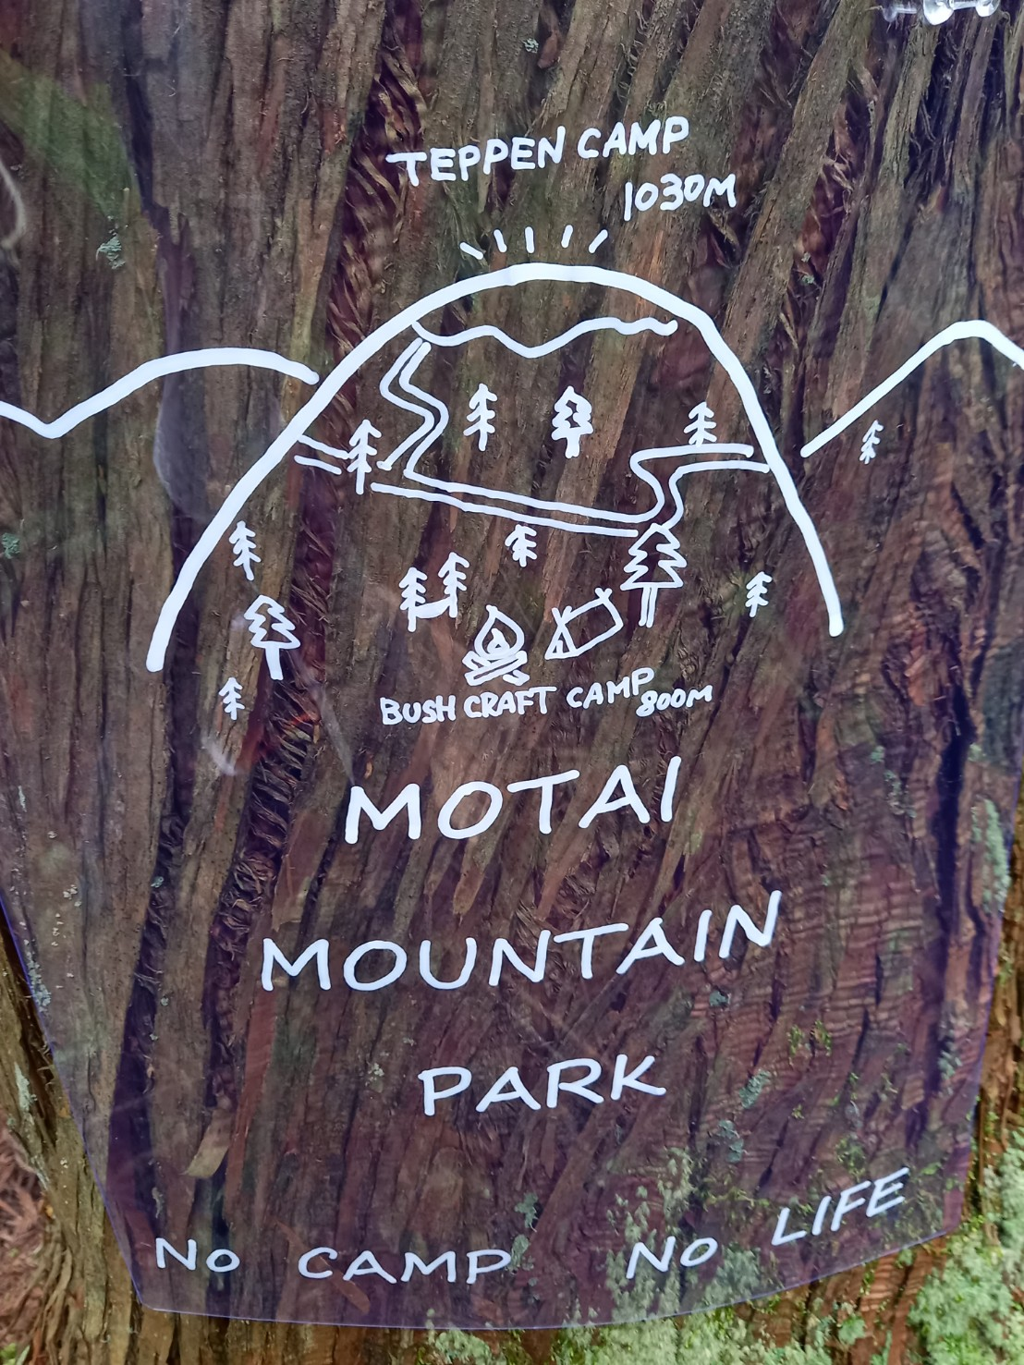
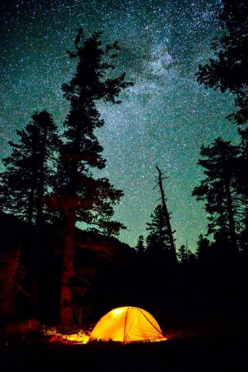

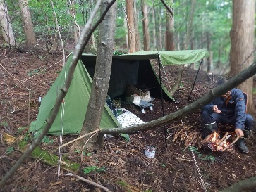

運営 株式会社エスコネクト
事業内容 |  | 会員制山林オーナー（200～300坪 年6万円 同一場所の更新可能）
 |  | 企業研修キャンプ企画運営 |  | レンタサイクル |  | 杉、檜材の6次産業化

 | 賛同、協力者様へご案内

１．会員制の山林所有体験
 | 山林、プライベートキャンプ地の所有希望者を対象に |  |  |  |  |  | 農林事務所への届け出はすべて弊社にて行います
 | 年会費制にて山林所有体験をしていただきます。会員には
 | 区画を割り当て責任をもって整備、管理を任せます。
 | 森林法、保安林制度に基づき「 山ライフ 」を楽しんで
 | いただきます。

２．月額制の山林キャンプ （ブッシュクラフトキャンプ）
 | 月額制にて法令、制度に基づいたキャンプをしていただき |  |  |  |  |  | 電気水道はもちろんトイレもなしすべてを用意、持ち帰っていただきます
 | ます。山のあるがままの状況の中でキャンプをしていただき
 | 山、川の大切さを実感できる場を提供します。

３．レンタルサイクル
 | 観光地のみではなく 過疎地域からのサイクリングで山頂 |  |  |  |  |  | 麓施設 道の駅、温泉あり ほぼ下りなので年配の方にも楽しんでいただける
 | 付近の自然を感じながらほぼ下りの行程でゆっくりと景観、
 | 寄り道を楽しんでいただき地域産業、企業の売上向上も
 | 目指します。
 | 山ルート、川ルートを設け四季による変化と合わせリピーター
 | を増やしていきます。
 | 山道のサイクリングブームもあり今後イベントの誘致などに
 | 情報発信していきます。

４．企業研修キャンプ
 | 企業研修もコロナ禍もあり多様化されていくと思われ |  |  |  |  |  | 本施設収益の基軸となります 安価によりリピート率向上を目指します
 | アウトドア体験を通じて社内コミュニケーションを活性化し
 | 共生、自立、責任を育成する場として活用していただきます。
 | また定期的な活用で離職率の改善を見込めます。
 | 休日、連休のみの収益となりがちな施設運営を脱却します。
 | 各地企業の来訪により地元産業の活性化につながります。

 | コミュニケーションを図るための飲み会が敬遠される中
 | 研修という形にて行える「 社内行事 」となります。

５．木材の6次産業化
 | 安価で取引される木材を植樹から販売まで行い健全な山林の経営を目指します。
 | 新たな使いみち、商品化はすでに試作しております。

